箱贴
Factory name |  | 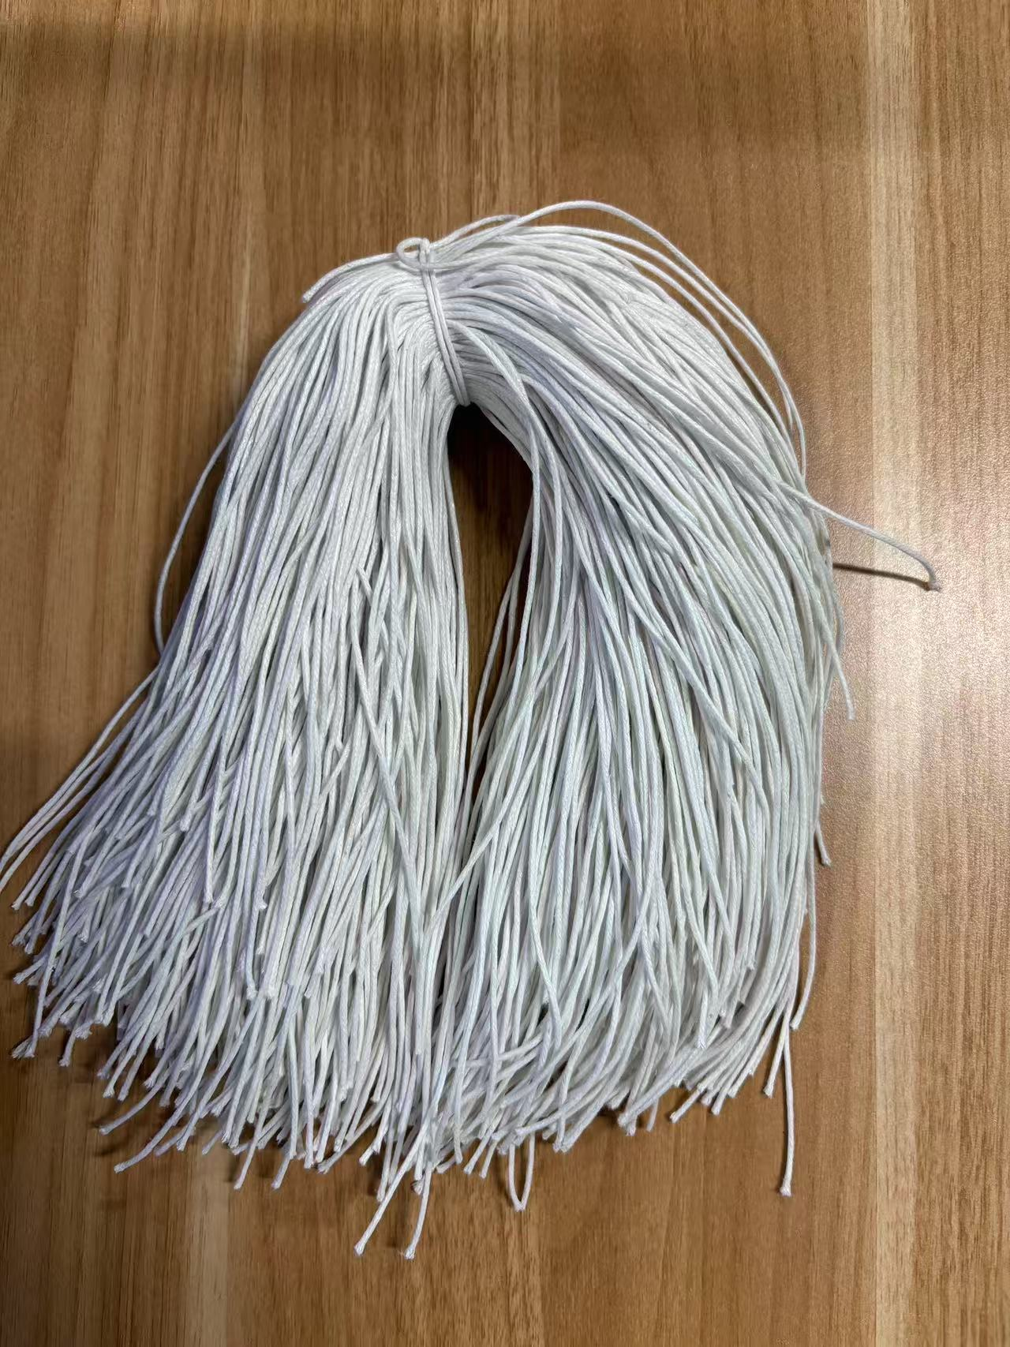
PO. Number | S25071088 | JUSTJEANS
Style Code. | 1528727-724 173807+1529335-331 179666品蓝+1528731-729 179666深橄榄
Product Code. | JJW-ST-001 | Carton No.:
Inner Packages | pcs/bundle | 1/1
SIZE/qty | 2335+165备品+（2538+162备品）+（2079+121备品)
Carton Dimension | 30.5*25.5*17 | Country of Origin：
Gross Weight（KG） | 2.74 | Made In China
Net Weight（KG） | 2.44
Remark

